※ 문서 작성 가이드 ※
설계 문서 작성 가이드

작업ID 작성

1. [작업ID] 양식 - [작업ID] 양식은 사용자 편의대로 만들 수 있습니다. 예제) SURE-SYSTEM-REQ-001
2. [작업ID]와 추적관계 - ASPICE는 각 항목의 일관성을 보장해야 합니다. - 추적.일관성을 위해서 각 항목에 [작업ID]가 부여되어야하며, 관련된 추적관계의 항목을 일관성있게 [추적]란에 기술하여야 합니다. - [추적]란은 현재 문서와 연관된 문서의 작업ID를 입력할 수 있는 항목으로 구성됩니다.
3. [작업ID] 부여 기준 - 작업ID는 추적이 필요한 항목에 대해 부여합니다. ( 다만, 추적 대상 항목이 "O"인 작업에 한해서만 추적됩니다. )
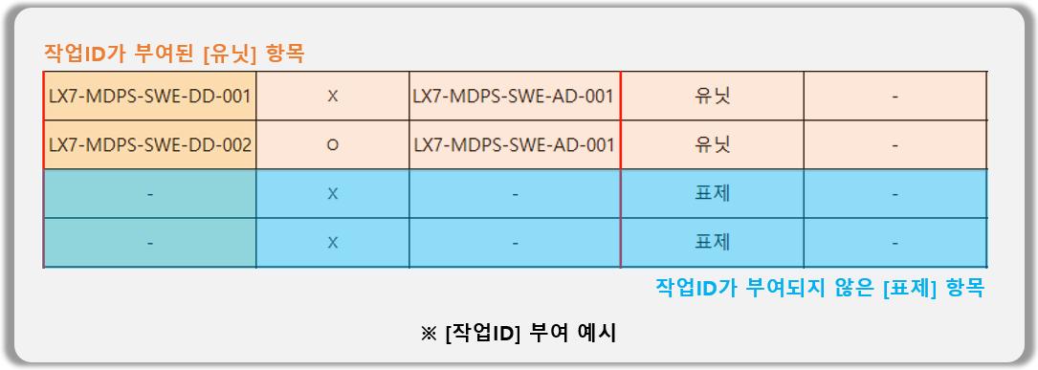
SwDD의 유닛 추적

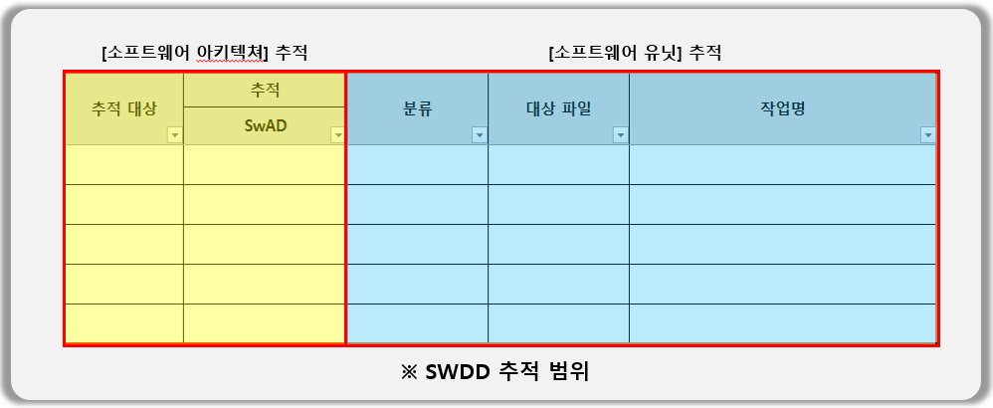 1. SwDD의 유닛 추적 - 동적 검증에서 자사도구인 Controller Tester와 Model Verifier를 사용할 경우 유닛 추적이 가능합니다. - SwDD는 [SwAD] 외에도 [분류]와 [작업명]의 값으로 소프트웨어 유닛과 소프트웨어 상세 설계 간 추적성을 제공합니다.
2. 추적을 위해서 유닛을 작성할 때에는 [분류]에서 "유닛" 또는 "인터페이스"를 선택한 후 작업명을 작성해줍니다. (Class 명 또는 FunctionName)

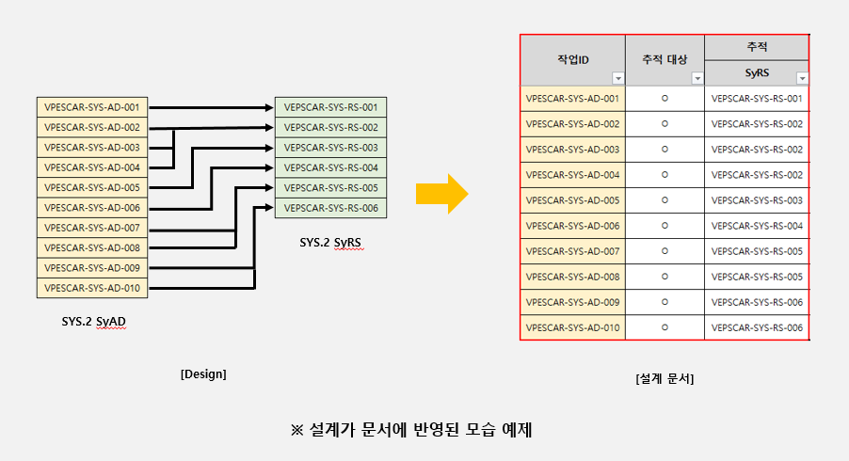
작성 시 주의 사항

* [작업ID]는 중복으로 여러 번 기입할 수 없습니다. ( [작업ID 양식] 참고 )
* [작업ID], [추적 대상], [추적] 각 컬럼에서 셀 병합을 수행할 경우 추적이 불가능하거나, 잘못된 결과를 출력할 수 있습니다.
* [작업ID], [추적 대상], [추적] 컬럼 외에 다른 컬럼 추가/삭제/편집이 가능합니다.
* [SwDD] 시트 상단의 "DocumentID"를 제거하면 추적이 불가능하며, 추적이 필요한 테스트케이스는 반드시 "DocumentID"가 있는 시트에 작성해야합니다.
※ (잘못된 사용 예제) 동일한 추적 대상, 추적 ID를 사용하는 항목을 병합
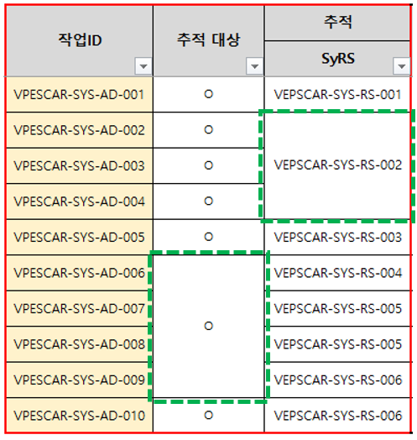 * (잘못된 사용 예) [작업ID]나, [추적 대상], [추적] 항목이 병합 될 경우 추적이 되지 않거나, 정확하지 않을 수 있습니다.

